画面仕様
節税診断LP 画面仕様書 | ・ | サンプルページと同様のLPを作成頂きたい（https://lifesupport.tv/setsuzei）。
 | ・ | PC/スマホで綺麗に閲覧できるようレスポンシブルで。

 | <link rel="icon" href="favicon.ico">
 | <title>【節税診断】たった1分の無料節税診断であなたができる節税方法がスグにわかります。</title>

 | ・ | 画像もサンプルページ同様レスポンシブルで。
 | ・ | 画像を変えたい。
 |  | ・ | 全体のデザイン・色使い・人物を変える。
 |  | ・ | 画像内の文言と配置は踏襲。全体のデザインや色使いによって多少の変更は可。
 |  | ・ | 著作権に触れない画像で。
 |  | ・ | お洒落なら画像はなくても可。

 | ・ | フォームの内容は選択肢を含めて踏襲。
 | ・ | 「診断結果を今すぐ受け取る」押下時のバリデーションも踏襲。
 | ・ | 送信完了後は送信完了ページを表示し、メールを3通送信する。

送信完了ページ

【節税診断】

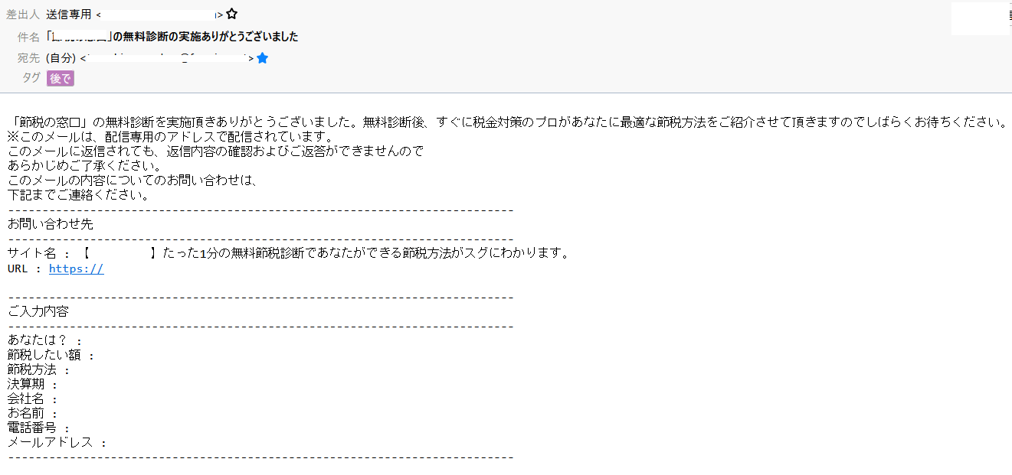
★
問い合わせ者宛てメール（1通）
【節税診断】
フォームからセット
納品時空欄でよい。記述場所を分かりやすいように明示ください。以下★は同。

【節税診断】

【節税診断】
★

フォームからセット。
「送信したメールアドレスでお知らせ配信に登録する」は「はい/いいえ」で。

★
弊社宛てメール（2通）

★
★（2つメアドを設定できるように）

★

フォームからセット。
「送信したメールアドレスでお知らせ配信に登録する」は「はい/いいえ」で。

削除

 | ・ | 同様に埋め込む。以下、2つのyoutube動画も埋め込む。

 | ・ | 文言を「50万円～300万円の節税に最適」とする。
 | ・ | リンク先を他と同様にページ上部へのアンカーとする。

 | ・ | サンプルページと同じ画像を使用。以下同。

 | ・ | サンプルページと同様に開閉するように。開いた時の文言も同様に記述。

 | ・ | (会社名）フリージアス
 | ・ | (代表者名）小野寺 智洋
 | ・ | （電話番号）0467-85-2206
 | ・ | （住所）神奈川県茅ヶ崎市元町7-22
 |  | ※英語表記、ビル案内不要

 | ・ | 上記住所で埋め込んでください。

 | ・ | 「Copyright (C) 2022 Freesias.LLC All Rights Resedrved.」
 |  | ※ | 西暦は後でＰＨＰで取得すよう記述するので、
 |  |  | 記述場所を分かりやすいように明示ください。
 |  | ※ | 「会社概要」は不要。

